信用交易
融资融券市场交易数据统计(2023-08-07)

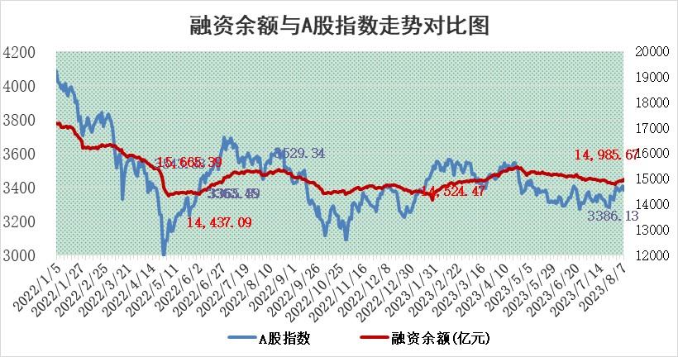
标的证券 | 融资融券余额（亿元） | 融资余额（亿元） | 融券余额（亿元） | 融资买入额（亿元） | 融资融券规模变化（亿元） | 融资余额增幅(‰) | 融券余额增幅(%)
统计数据 | 15,938.80 | 14,985.67 | 951.09 | 667.32 | 43.94 | 3.67 | -1.12

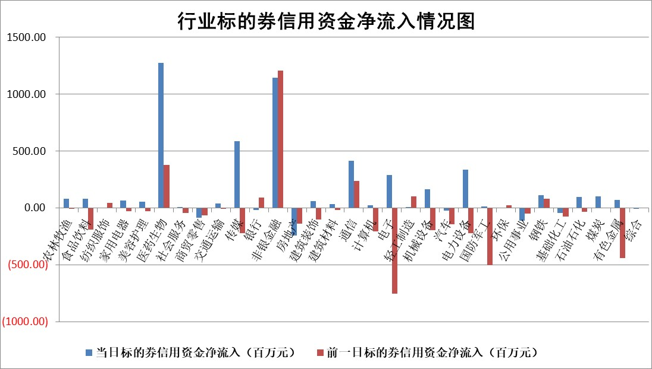

 |  |  |  |  |  |  |  | 2

标的基金代码 | 标的基金简称 | 融资余额/市值(%) | 融资余额增幅(%) | 融资买入额/成交金额(%) | （融资余额净增额-融券余额净增额）/市值(‱) | 融券余额降幅(%) | ABS[（融资余额净增额-融券余额净增额）/市值净增额-1](%)
159902 | 华夏中小板ETF | 0.00 | 0.00 | 0.00 | 0.00 | 0.00 | 100.00
159915 | 易方达创业板ETF | 2.12 | 12.80 | 146225.51 | 25.14 | 15.38 | 128.91
159919 | 嘉实沪深300ETF | 3.90 | 0.26 | 2.95 | 3.01 | 22.72 | 103.88
159920 | 华夏恒生ETF | 66.23 | -0.10 | 0.81 | -6.91 | -0.26 | 126.60
159922 | 嘉实中证500ETF | 0.85 | 34.36 | 1055.50 | 27.15 | 1.22 | 153.72
159925 | 南方沪深300ETF | 0.03 | 18.63 | 0.08 | 0.47 | 0.00 | 100.55
159928 | 消费ETF | 1.01 | -0.35 | 12.85 | -0.36 | -0.02 | 99.56
159934 | 易方达黄金ETF | 323.11 | -0.62 | 0.80 | -202.97 | 0.00 | 985.35
159939 | 全指信息技术ETF | 0.55 | -1.62 | 9.83 | -0.97 | -0.58 | 105.80
159940 | 全指金融地产ETF | 0.09 | 0.83 | 0.01 | 0.07 | 0.00 | 100.07
159995 | 半导体芯片ETF | 2.43 | 1.61 | 91.18 | 3.65 | -1.31 | 104.21
159997 | 天弘中证电子ETF | 1.32 | -8.56 | 1.27 | -12.29 | 0.30 | 59.21
159998 | 天弘中证计算机主题ETF | 1.23 | 15.64 | 0.20 | 16.42 | -0.28 | 100.00
510050 | 华夏上证50ETF | 8.82 | 5.43 | 391.75 | 48.60 | 20.87 | 80.29
510180 | 华安上证180ETF | 0.46 | -0.16 | 0.50 | -0.10 | -2.33 | 99.70
510880 | 华泰柏瑞红利ETF | 0.30 | -1.86 | 0.66 | -0.47 | 3.98 | 99.53
510900 | 易方达恒生H股ETF | 89.44 | -0.08 | 3.25 | -7.13 | 0.00 | 100.00
511010 | 5年期国债ETF | 10.17 | 0.01 | 0.04 | 0.08 | 0.00 | 98.10
511380 | 可转债及可交换债券ETF | 7.42 | -1.01 | 0.48 | -7.55 | 0.00 | 108.98
512000 | 全指证券ETF | 6.05 | -0.56 | 11.55 | -3.11 | 0.58 | 98.58
512010 | 沪深300医药卫生ETF | 4.74 | 11.68 | 86.41 | 51.35 | 13.58 | 46.10
512070 | 沪深300非银ETF | 1.91 | -4.20 | 78.32 | -8.98 | -6.02 | 96.35
512400 | 南方中证申万有色金属ETF | 1.21 | -0.89 | 0.85 | 0.38 | 9.46 | 100.55
512580 | 广发中证环保产业ETF | 0.97 | 2.38 | 0.21 | 2.28 | 0.08 | 171.18
512660 | 国泰中证军工ETF | 2.87 | 0.51 | 23.17 | 0.94 | -1.47 | 98.01
512800 | 华宝中证银行ETF | 15.21 | -0.07 | 1.37 | 2.80 | 7.78 | 103.67
512980 | 广发中证传媒ETF | 0.90 | 4.16 | 218.44 | 3.39 | -1.19 | 99.40
515030 | 华夏中证新能源汽车ETF | 2.04 | -1.58 | 17.53 | -3.53 | -0.60 | 90.96
515050 | 华夏中证5G通信主题ETF | 1.25 | 2.51 | 8.44 | 3.00 | -0.54 | 106.37
515070 | 华夏中证人工智能ETF | 2.46 | 8.59 | 7.43 | 26.40 | 100.00 | 176.08
标的股票比较指标 |  | 融资余额/流通A股市值(%) | 融资余额增幅(%) | 融资买入额/成交金额(%) | （融资余额净增额-融券余额净增额）/流通A股市值(‱) | 融券余额降幅(%) | ABS[（融资余额净增额-融券余额净增额）/流通A股市值净增额-1](%)
前十名标的个股 |  | 蓝光发展 | 中亦科技 | 申达股份 | 财达证券 | 江苏神通 | 奇安信
 |  | 仁东控股 | 星环科技 | 阳光诺和 | 中富电路 | 华远地产 | 上海物贸
 |  | 首药控股 | 中富电路 | 农业银行 | 中亦科技 | 中际联合 | 联创光电
 |  | 莱茵生物 | 华恒生物 | 远信工业 | 省广集团 | 天微电子 | 菲菱科思
 |  | 永信至诚 | 艾德生物 | 华盛锂电 | 一博科技 | 泛亚微透 | 美迪西
 |  | 大立科技 | 卓创资讯 | 东方锆业 | 卓创资讯 | 凯立新材 | 强瑞技术
 |  | 全柴动力 | 湘财股份 | 光华科技 | 兆龙互连 | 爱克股份 | 一博科技
 |  | 数码视讯 | 震安科技 | 重庆路桥 | 骄成超声 | 中科金财 | 汉威科技
 |  | 万得凯 | 赛科希德 | 苑东生物 | 光庭信息 | 京威股份 | 星环科技
 |  | 钜泉科技 | 阳光诺和 | 新潮能源 | 震安科技 | 云内动力 | 银江技术
后十名标的个股 |  | 天沃科技 | 开勒股份 | 润丰股份 | 凯格精机 | 广日股份 | 科捷智能
 |  | 金圆股份 | 雷尔伟 | 东风科技 | 慧博云通 | 建龙微纳 | 迅捷兴
 |  | 哈工智能 | 东鹏饮料 | 天沃科技 | 雷尔伟 | 万和电气 | 中简科技
 |  | 正邦科技 | 凯格精机 | 金圆股份 | 多氟多 | 元力股份 | 雅艺科技
 |  | 美好置业 | 品渥食品 | 哈工智能 | 汉仪股份 | 倍轻松 | 电广传媒
 |  | 宋都股份 | 华西能源 | 正邦科技 | 品渥食品 | 山西路桥 | 上能电气
 |  | 中天金融 | 光明地产 | 美好置业 | 开勒股份 | 三旺通信 | 宇环数控 | ;
 |  | 华铁股份 | 顾家家居 | 宋都股份 | 近岸蛋白 | 旋极信息 | 山东矿机
 |  | 阳光城 | 达仁堂 | 中天金融 | 森鹰窗业 | 东方创业 | 大叶股份
 |  | 紫鑫药业 | 森鹰窗业 | 华铁股份 | 奥泰生物 | 海欣股份 | 天奈科技
说明：1.以上普通交易数据和信用交易数据皆以交易日收盘后数据为基准；2.上述标的证券总数据只计算标的证券市场总数据，不包括从标的证券中调出去标的证券数据，所以与交易所公布的总值略有不同； 3.上述行业采用申万一级行业分类；4.以上标的基金和标的个股中比较的6个指标值中：前5个（从左至右）为正向指标，值越大排名越靠前；第6个为逆向指标，值越小，排名越靠前；5.第6个指标中ABS[]表示求绝对值，其主要用于考量信用资金相对净流入对股价相对净变化的贡献程度；6.数据来源：wind，交易所。

 | 证券代码 | 新增融资余额 | 融资买入额 | 融资买入增幅前10
远大智能 | 002689 | 28175353 | 42268582 | 199%
亚太股份 | 002284 | 21555247 | 34242865 | 82%
赛诺医疗 | 688108 | 72122899 | 101076547 | 78%
湖南发展 | 000722 | 66023557 | 137112987 | 75%
柘中股份 | 002346 | 14584119 | 36845980 | 58%
国城矿业 | 000688 | 24683149 | 48240585 | 54%
兆新股份 | 002256 | 1985058 | 4066269 | 52%
凯美特气 | 002549 | 33806472 | 61340055 | 52%
华昌达 | 300278 | 13474542 | 19303225 | 48%
新华联 | 000620 | 27311937 | 39201759 | 43%

 | 证券代码 | 新增融资余额 | 融资买入额 | 融资买入增幅前10
兔宝宝 | 002043 | 73310337 | 89923983 | 334%
捷昌驱动 | 603583 | 26026415 | 31686727 | 262%
湘财股份 | 600095 | 94196837 | 132280449 | 252%
中谷物流 | 603565 | 49103883 | 60098371 | 234%
中青宝 | 300052 | 24215352 | 31377809 | 98%
顾家家居 | 603816 | 138518545 | 188424210 | 78%
喜临门 | 603008 | 31503289 | 48351944 | 77%
财信发展 | 000838 | 10831830 | 17666790 | 74%
苏州银行 | 002966 | 10578096 | 19143736 | 72%
金诚信 | 603979 | 23858538 | 36098133 | 60%

